المؤشرات الكلية

سوق العراق للاوراق المالية
جلسة الاثنين 2026/3/2 |  |  |  | تقرير أسعار الأسهم المتداولة لسوق العراق للأوراق المالية
الجلسة (40)
الاسهم المتداولة المدرجة و OTC |  |  | 246,633,208 |  |  | قيمة الأسهم المتداولة المدرجة و OTC |  | 498,918,554 |  |  | صفقات الشركات المدرجة وOTC | 886
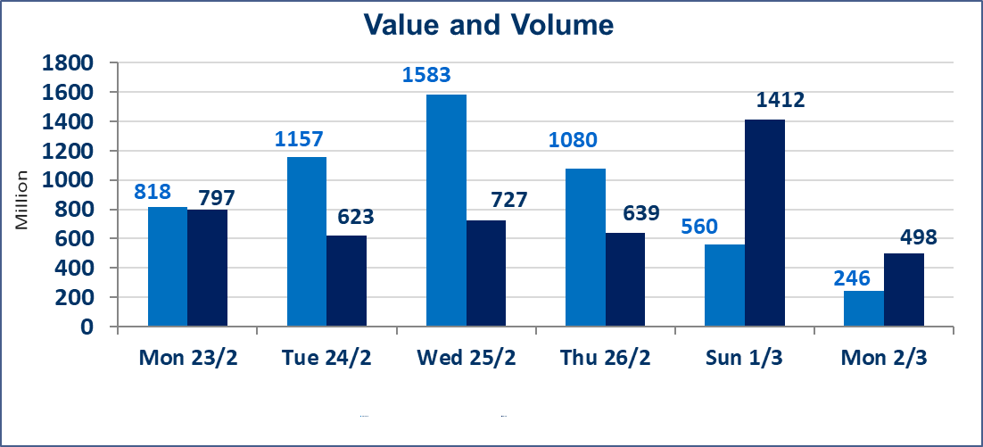
المؤشر60 ISX اليوم | 945.52 |  | نقطة |  |  | المؤشر15 ISX اليوم | 1199.79 | نقطة
المؤشر 60 ISX السابق | 950.25 |  | نقطة |  |  | المؤشر 15 ISX السابق | 1209.80 | نقطة
نسبة التغير | -0.50 |  | % |  |  | نسبة التغير | -0.83 | %
عدد النقاط | -4.73 |  | نقطة |  |  | عدد النقاط | -10.01 | نقطة

الشركات المدرجة | 104 | OTC | 14 | 118 |  | الشركات غير المتداولة المدرجة | 48 | OTC | 13 | 61
الشركات المتداولة | 46 | OTC | 1 | 47 |  | الشركات المرتفعة |  |  | 8
شركات الهيئة العامة |  |  |  | 0 |  | الشركات المنخفضة |  |  | 17
الموقوفة بقرار من هيأة الأوراق المالية |  |  |  | 10
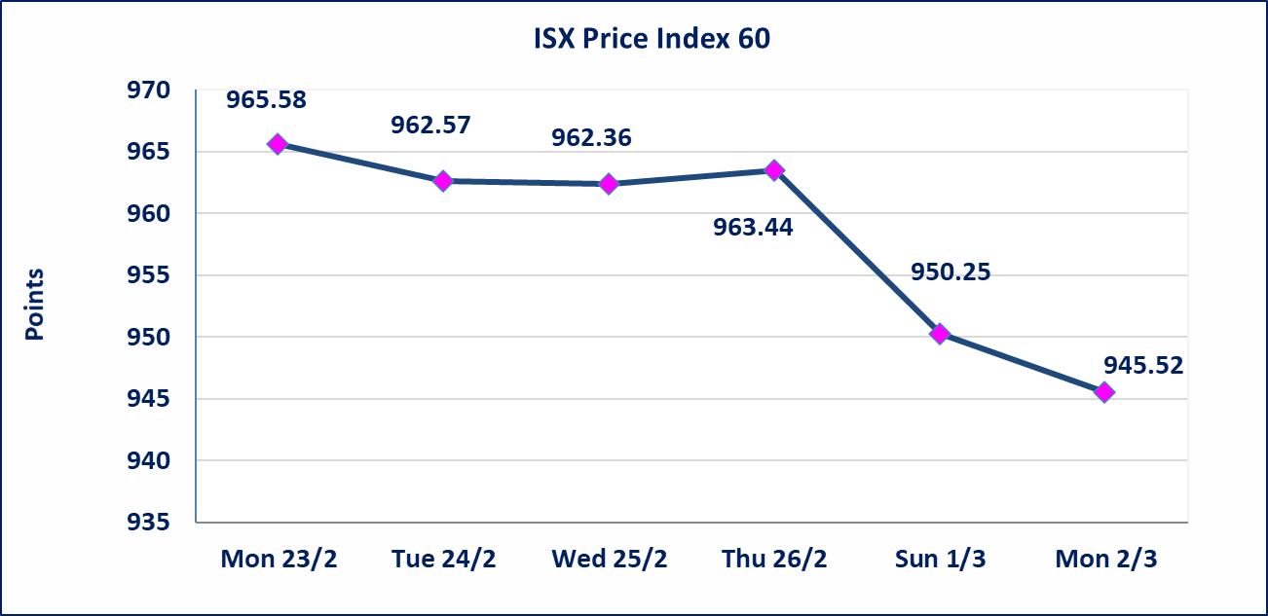
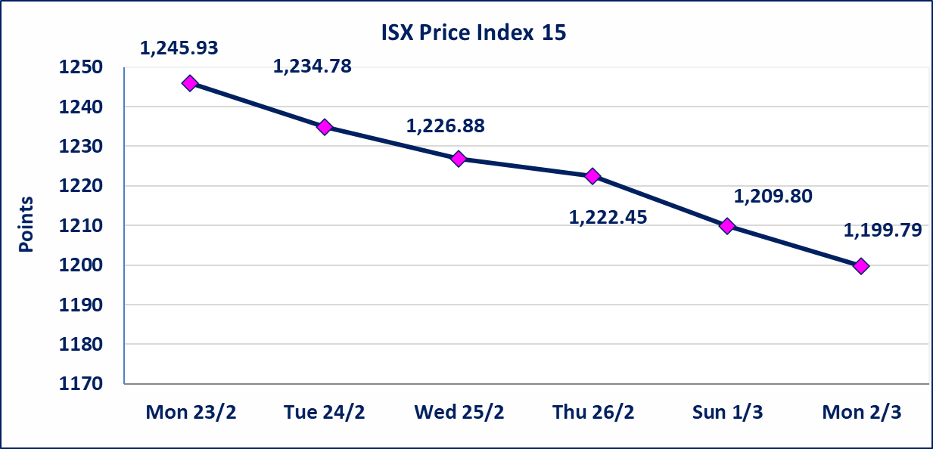

الحد الأعلى والادنى للتغير في السعر | نسبة التغير في كافة المنصات (5%) إرتفاعاً وإنخفاضاً من سعر الاغلاق السابق.
Web site : www.isx-iq.net E-mail : info-isx@isx-iq.net |  |  |  |  | 07834000034 - 07711211522 : ص . ب :3607 العلوية الهاتف |  |  |  |  |  | بغداد /الكرادة/ قرب المسرح الوطني /مجاور مصرف الخليج التجاري

نسبة التغير
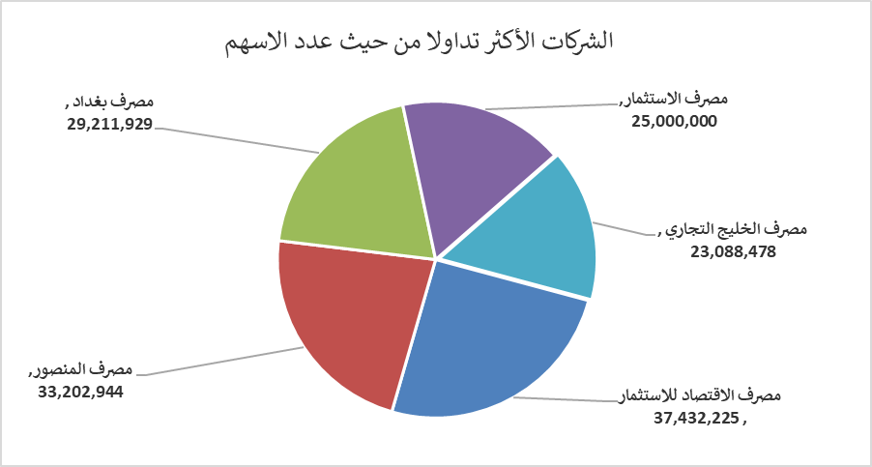
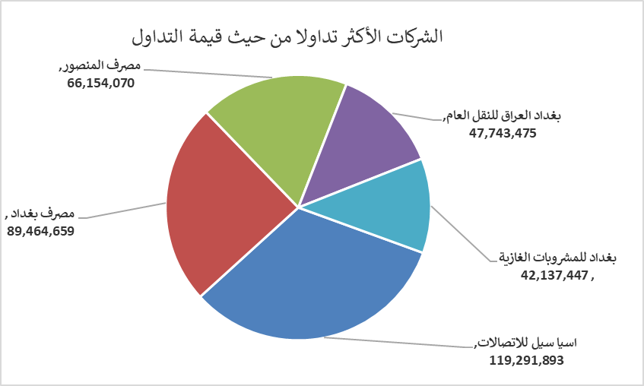
الشركات الأكثر ارتفاعاً وانخفاضاً

نسبة التغير لاسعار الاغلاق الاكثر ارتفاعاً |  |  |  | نسبة التغير لاسعار الاغلاق الاكثر انخفاضاً
اسم الشركة | اغلاق | التغير(%) | الاسهم المتداولة | اسم الشركة | اغلاق | التغير (%) | الاسهم المتداولة
مصرف التنمية | 1.050 | 5.00 | 10,000 | بغداد العراق للنقل العام | 21.210 | -4.93 | 2,231,210
العراقية لصناعات الكارتون | 2.370 | 4.87 | 2,025,375 | الهلال الصناعية | 1.450 | -4.61 | 486,000
مصرف الاقتصاد للاستثمار | 0.220 | 4.76 | 37,432,225 | المواد الانشائية الحديثة | 1.140 | -4.20 | 57,517
مصرف الاستثمار | 0.220 | 4.76 | 25,000,000 | مصرف كوردستان الدولي الاسلامي | 1.150 | -4.17 | 30,000
نقل المنتجات النفطية | 1.750 | 2.94 | 221,996 | مصرف ايلاف الاسلامي | 0.260 | -3.70 | 1,892

الشركات الاكثر نشاطا حسب الاسهم المتداولة (حجم التداول) |  |  |  | الشركات الاكثر نشاطا حسب القيمة المتداولة
اسم الشركة | اغلاق | التغير(%) | الاسهم المتداولة | اسم الشركة | اغلاق | التغير (%) | القيمة المتداولة
مصرف الاقتصاد للاستثمار | 0.220 | 4.76 | 37,432,225 | اسيا سيل للاتصالات | 14.430 | -1.77 | 119,291,893
مصرف المنصور | 2.000 | 0.00 | 33,202,944 | مصرف بغداد | 3.030 | -1.30 | 89,464,659
مصرف بغداد | 3.030 | -1.30 | 29,211,929 | مصرف المنصور | 2.000 | 0.00 | 66,154,070
مصرف الاستثمار | 0.220 | 4.76 | 25,000,000 | بغداد العراق للنقل العام | 21.210 | -4.93 | 47,743,475
مصرف الخليج التجاري | 0.310 | -3.12 | 23,088,478 | بغداد للمشروبات الغازية | 5.700 | 0.00 | 42,137,447

